Лист1
 |  | Магазин «Бисер, Бусинка, Страз» чешский бисер оптом, с доставкой по России http://biser-businka-strass-18.com http://okeanbusin.ru |  |  |  |  |  | опт: +7 499 157-6590 опт: +7 499 157-3151 заказ отправлять на адрес: optotdel18@yandex.ru

Бланк-заказа: |  | Хрустальный жемчуг Preciosa Pearl Round MAXIMA 1-H, Чехия
ФИО, организация, адрес:
Контактный телефон:
 |  |  |  |  |  |  | Общее количество нитей: |  |  | 0.00
 |  |  |  |  |  | $- | $- | $- | Наличие
Картинка | Артикул | Цвет | Размер | кол-во жемчужин на нити | Розничная цена | Цена при покупке только бусин на сумму: |  |  |  | Заказ 1 ед.=1уп.
 |  |  |  |  |  | от 5 000р | От 10000 руб | От 15 000руб
 |  |  |  |  |  | Цена при покупке вместе с бисером:
 |  |  |  |  |  | от 10 до 30 кг | от 30 до 50 кг | от 50 кг

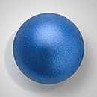 | 131-10-011 | Вlue | 4 мм | 100 бусин | 627.00 | $7.61 | $7.35 | $6.99
 |  |  | 5 мм | 100 бусин | 707.00 | $8.59 | $8.28 | $7.88
 |  |  | 6 мм | 100 бусин | 1,289.00 | $15.65 | $15.10 | $14.36
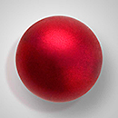 | 131-10-011 | Bordeaux | 5 мм | 100 бусин | 707.00 | $8.59 | $8.28 | $7.88
 |  |  | 6 мм | 100 бусин | 867.00 | $10.53 | $10.16 | $9.66
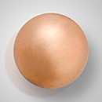 | 131-10-011 | Bronze | 5 мм | 100 бусин | 707.00 | $8.59 | $8.28 | $7.88
 |  |  | 6 мм | 100 бусин | 867.00 | $10.53 | $10.16 | $9.66
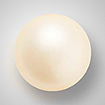 | 131-10-011 | Cream | 4 мм | 100 бусин | 627.00 | $7.61 | $7.35 | $6.99
 |  |  | 5 мм | 100 бусин | 707.00 | $8.59 | $8.28 | $7.88
 |  |  | 6 мм | 100 бусин | 867.00 | $10.53 | $10.16 | $9.66
 |  |  | 8 мм | ≈ 48-50 бусин | 719.00 | $8.73 | $8.42 | $8.01
 |  |  | 10 мм | ≈ 48-50 бусин | 1,289.00 | $15.65 | $15.10 | $14.36
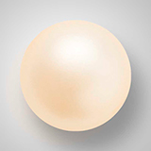 | 131-10-011 | Cream rose | 4 мм | 100 бусин | 627.00 | $7.61 | $7.35 | $6.99
 |  |  | 5 мм | 100 бусин | 707.00 | $8.59 | $8.28 | $7.88
 |  |  | 6 мм | 100 бусин | 867.00 | $10.53 | $10.16 | $9.66
 |  |  | 8 мм | ≈ 48-50 бусин | 719.00 | $8.73 | $8.42 | $8.01
 |  |  | 10 мм | ≈ 48-50 бусин | 1,289.00 | $15.65 | $15.10 | $14.36
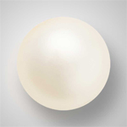 | 131-10-011 | Lt.creamrose | 4 мм | 100 бусин | 627.00 | $7.61 | $7.35 | $6.99
 |  |  | 5 мм | 100 бусин | 707.00 | $8.59 | $8.28 | $7.88
 |  |  | 6 мм | 100 бусин | 867.00 | $10.53 | $10.16 | $9.66
 |  |  | 8 мм | ≈ 48-50 бусин | 719.00 | $8.73 | $8.42 | $8.01
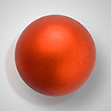 | 131-10-011 | Dark copper | 5 мм | 100 бусин | 707.00 | $8.59 | $8.28 | $7.88
 |  |  | 6 мм | 100 бусин | 867.00 | $10.53 | $10.16 | $9.66
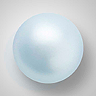 | 131-10-011 | Light blue | 4 мм | 100 бусин | 627.00 | $7.61 | $7.35 | $6.99
 |  |  | 5 мм | 100 бусин | 707.00 | $8.59 | $8.28 | $7.88
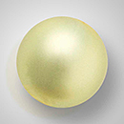
 |  |  | 6 мм | 100 бусин | 867.00 | $10.53 | $10.16 | $9.66
 | 131-10-011 | Light green | 4 мм | 100 бусин | 627.00 | $7.61 | $7.35 | $6.99
 |  |  | 5 мм | 100 бусин | 707.00 | $8.59 | $8.28 | $7.88
 |  |  | 6 мм | 100 бусин | 867.00 | $10.53 | $10.16 | $9.66
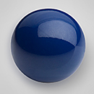 | 131-10-011 | Navy blue | 4 мм | 100 бусин | 627.00 | $7.61 | $7.35 | $6.99
 |  |  | 6 мм | 100 бусин | 867.00 | $10.53 | $10.16 | $9.66
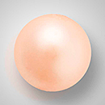 | 131-10-011 | Peach | 4 мм | 100 бусин | 627.00 | $7.61 | $7.35 | $6.99
 |  |  | 5 мм | 100 бусин | 707.00 | $8.59 | $8.28 | $7.88
 |  |  | 6 мм | 100 бусин | 867.00 | $10.53 | $10.16 | $9.66
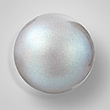 | 131-10-011 | Pearlescent Grey | 5 мм | 100 бусин | 707.00 | $8.59 | $8.28 | $7.88
 |  |  | 6 мм | 100 бусин | 867.00 | $10.53 | $10.16 | $9.66
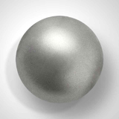 | 131-10-011 | Dark Grey | 4 мм | 100 бусин | 627.00 | $7.61 | $7.35 | $6.99
 |  |  | 6 мм | 100 бусин | 867.00 | $10.53 | $10.16 | $9.66
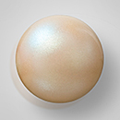 | 131-10-011 | Pearlescent Yellow | 5 мм | 100 бусин | 707.00 | $8.59 | $8.28 | $7.88
 |  |  | 6 мм | 100 бусин | 867.00 | $10.53 | $10.16 | $9.66
 |  |  | 4 мм | 100 бусин | 627.00 | $7.61 | $7.35 | $6.99
 | 131-10-011 | Red | 5 мм | 100 бусин | 707.00 | $8.59 | $8.28 | $7.88
 |  |  | 6 мм | 100 бусин | 867.00 | $10.53 | $10.16 | $9.66
 | 131-10-011 | Aqua blue | 4 мм | 100 бусин | 627.00 | $7.61 | $7.35 | $6.99
 |  |  | 5 мм | 100 бусин | 707.00 | $8.59 | $8.28 | $7.88
 |  |  | 6 мм | 100 бусин | 867.00 | $10.53 | $10.16 | $9.66
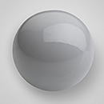 | 131-10-011 | Ceramic Grey | 5 мм | 100 бусин | 707.00 | $8.59 | $8.28 | $7.88
 |  |  | 6 мм | 100 бусин | 867.00 | $10.53 | $10.16 | $9.66
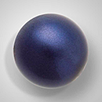 | 131-10-011 | Dark blue | 4 мм | 100 бусин | 627.00 | $7.61 | $7.35 | $6.99
 |  |  | 5 мм | 100 бусин | 707.00 | $8.59 | $8.28 | $7.88
 |  |  | 6 мм | 100 бусин | 867.00 | $10.53 | $10.16 | $9.66
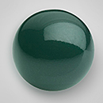 | 131-10-011 | Malachite | 5 мм | 100 бусин | 707.00 | $8.59 | $8.28 | $7.88
 |  |  | 6 мм | 100 бусин | 867.00 | $10.53 | $10.16 | $9.66
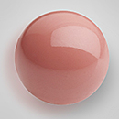 | 131-10-011 | Salmon Rose | 4 мм | 100 бусин | 627.00 | $7.61 | $7.35 | $6.99
 |  |  | 5 мм | 100 бусин | 707.00 | $8.59 | $8.28 | $7.88
 |  |  | 6 мм | 100 бусин | 867.00 | $10.53 | $10.16 | $9.66
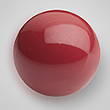 | 131-10-011 | Cranberry | 4 мм | 100 бусин | 627.00 | $7.61 | $7.35 | $6.99
 |  |  | 5 мм | 100 бусин | 707.00 | $8.59 | $8.28 | $7.88
 |  |  | 6 мм | 100 бусин | 867.00 | $10.53 | $10.16 | $9.66
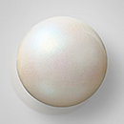 | 131-10-011 | Pearlescent Cream | 4 мм | 100 бусин | 627.00 | $7.61 | $7.35 | $6.99
 |  |  | 5 мм | 100 бусин | 707.00 | $8.59 | $8.28 | $7.88
 |  |  | 6 мм | 100 бусин | 867.00 | $10.53 | $10.16 | $9.66
 |  |  | 8 мм | ≈ 48-50 бусин | 719.00 | $8.73 | $8.42 | $8.01
 |  |  | 10 мм | ≈ 48-50 бусин | 1,289.00 | $15.65 | $15.10 | $14.36
 | 131-10-011 | Pearlescent Peacock Green | 5 мм | 100 бусин | 707.00 | $8.59 | $8.28 | $7.88
 |  |  | 6 мм | 100 бусин | 867.00 | $10.53 | $10.16 | $9.66
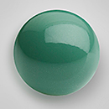 | 131-10-011 | Sage | 4 мм | 100 бусин | 627.00 | $7.61 | $7.35 | $6.99
 |  |  | 5 мм | 100 бусин | 707.00 | $8.59 | $8.28 | $7.88
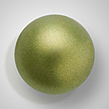
 |  |  | 6 мм | 100 бусин | 867.00 | $10.53 | $10.16 | $9.66
 | 131-10-011 | Dark green | 4 мм | 100 бусин | 627.00 | $7.61 | $7.35 | $6.99
 |  |  | 5 мм | 100 бусин | 707.00 | $8.59 | $8.28 | $7.88
 |  |  | 6 мм | 100 бусин | 867.00 | $10.53 | $10.16 | $9.66
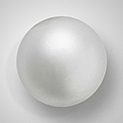
 | 131-10-011 | Light grey | 4 мм | 100 бусин | 627.00 | $7.61 | $7.35 | $6.99
 |  |  | 5 мм | 100 бусин | 707.00 | $8.59 | $8.28 | $7.88
 |  |  | 6 мм | 100 бусин | 867.00 | $10.53 | $10.16 | $9.66
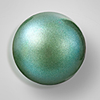 | 131-10-011 | Pearlescent Green | 4 мм | 100 бусин | 627.00 | $7.61 | $7.35 | $6.99
 |  |  | 6 мм | 100 бусин | 867.00 | $10.53 | $10.16 | $9.66
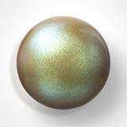 | 131-10-011 | Pearlescent Khaki | 4 мм | 100 бусин | 627.00 | $7.61 | $7.35 | $6.99
 |  |  | 6 мм | 100 бусин | 867.00 | $10.53 | $10.16 | $9.66
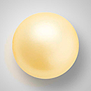
 | 131-10-011 | Vanilla | 4 мм | 100 бусин | 627.00 | $7.61 | $7.35 | $6.99
 |  |  | 5 мм | 100 бусин | 707.00 | $8.59 | $8.28 | $7.88
 |  |  | 6 мм | 100 бусин | 867.00 | $10.53 | $10.16 | $9.66
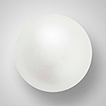 | 131-10-011 | White | 4 мм | 100 бусин | 627.00 | $7.61 | $7.35 | $6.99
 |  |  | 5 мм | 100 бусин | 707.00 | $8.59 | $8.28 | $7.88
 |  |  | 6 мм | 100 бусин | 867.00 | $10.53 | $10.16 | $9.66
 |  |  | 8 мм | ≈ 48-50 бусин | 719.00 | $8.73 | $8.42 | $8.01
 |  |  | 10 мм | ≈ 48-50 бусин | 1,289.00 | $15.65 | $15.10 | $14.36

 | 131-10-011 | Pearlescent Blue | 4 мм | 100 бусин | 627.00 | $7.61 | $7.35 | $6.99
 |  |  | 5 мм | 100 бусин | 707.00 | $8.59 | $8.28 | $7.88
 |  |  | 6 мм | 100 бусин | 867.00 | $10.53 | $10.16 | $9.66
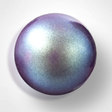
 | 131-10-011 | Pearlescent Violet | 4 мм | 100 бусин | 627.00 | $7.61 | $7.35 | $6.99
 |  |  | 5 мм | 100 бусин | 707.00 | $8.59 | $8.28 | $7.88
 |  |  | 6 мм | 100 бусин | 867.00 | $10.53 | $10.16 | $9.66
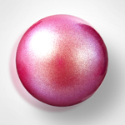 | 131-10-011 | Pearlescent Red |  |  |  | $1.57 | $1.49 | $1.41
 |  |  | 6 мм | 100 бусин | 867.00 | $10.53 | $10.16 | $9.66
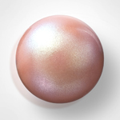 | 131-10-011 | Pearlescent Pink |  |  |  | $1.57 | $1.49 | $1.41
 |  |  | 6 мм | 100 бусин | 867.00 | $10.53 | $10.16 | $9.66
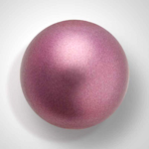 | 131-10-011 | Lt. Burgundy | 4 мм | 100 бусин | 627.00 | $7.61 | $7.35 | $6.99
 |  |  | 5 мм | 100 бусин | 707.00 | $8.59 | $8.28 | $7.88
 |  |  | 6 мм | 100 бусин | 867.00 | $10.53 | $10.16 | $9.66
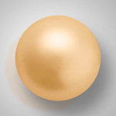 | 131-10-011 | Gold | 4 мм | 100 бусин | 627.00 | $7.61 | $7.35 | $6.99
 |  |  | 5 мм | 100 бусин | 707.00 | $8.59 | $8.28 | $7.88
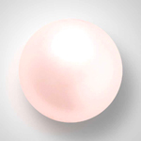 | 131-10-011 | Rosaline | 4 мм | 100 бусин | 627.00 | $7.61 | $7.35 | $6.99
 |  |  | 5 мм | 100 бусин | 707.00 | $8.59 | $8.28 | $7.88
 |  |  | 6 мм | 100 бусин | 867.00 | $10.53 | $10.16 | $9.66
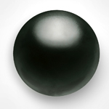 | 131-10-011 | Magic Black | 4 мм | 100 бусин | 627.00 | $7.61 | $7.35 | $6.99
 |  |  | 5 мм | 100 бусин | 707.00 | $8.59 | $8.28 | $7.88
 |  |  | 6 мм | 100 бусин | 867.00 | $10.53 | $10.16 | $9.66
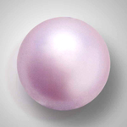 | 131-10-011 | Lavender | 4 мм | 100 бусин | 627.00 | $7.61 | $7.35 | $6.99
 |  |  | 5 мм | 100 бусин | 707.00 | $8.59 | $8.28 | $7.88
 |  |  | 6 мм | 100 бусин | 867.00 | $10.53 | $10.16 | $9.66
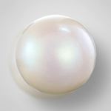 | 131-10-011 | Pearlescent White | 4 мм | 100 бусин | 627.00 | $7.61 | $7.35 | $6.99
 |  |  | 5 мм | 100 бусин | 707.00 | $8.59 | $8.28 | $7.88
 |  |  | 6 мм | 100 бусин | 867.00 | $10.53 | $10.16 | $9.66
 |  |  | 8 мм | ≈ 48-50 бусин | 719.00 | $8.73 | $8.42 | $8.01
 |  |  | 10 мм | ≈ 48-50 бусин | 1,289.00 | $15.65 | $15.10 | $14.36

в начало >>

